Bestellung
Medikamenten-Bestellung

Abholung voraussichtlich: |  | 2018-02-12
Hans Mustermann, Musterstrasse 15, Zürich |  |  |  | Total Einkauf | 135.52 €
Artikel | Grösse Stk | Anzahl | € | €
Vocado 40/5/12.5 | 98 | 1 | 122.72 | 122.72
BisoHexal | 100 | 1 | 12.80 | 12.80
 | 0 | 0 | 0.00 | -
 | 0 | 0 | 0.00 | -
 | 0 | 0 | 0.00 | -
 | 0 | 0 | 0.00 | -

Rezept Info: | gültig bis | 2018-06-28
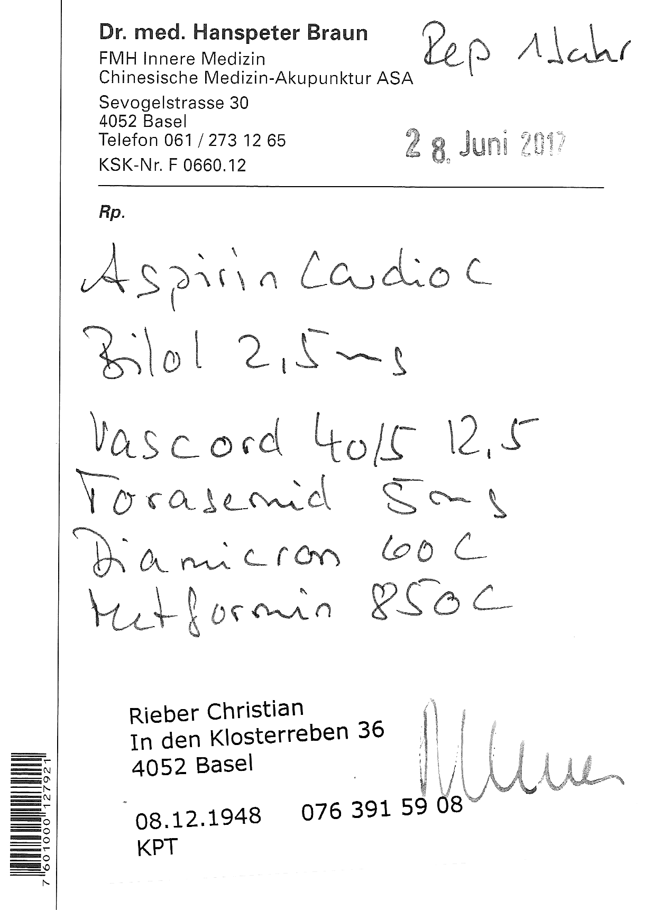

Bestellung siehe oben

